Hoja1
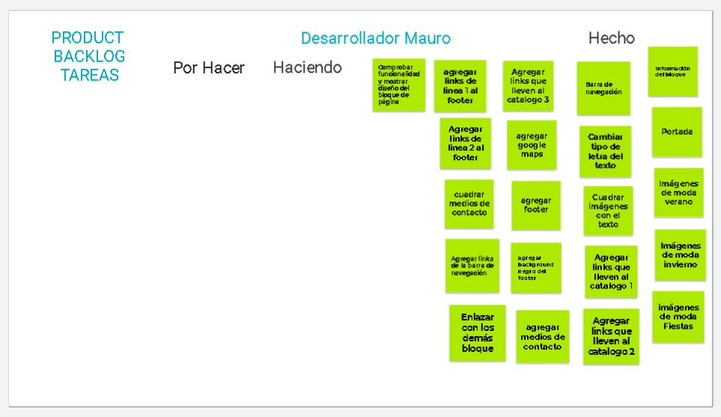
Gráfico estadístico
 |  |  |  | Página Pets world |  |  | Etiquetas de fila | Suma de 18 | Suma de 3
 |  |  |  |  |  |  | 2021-05-11 | 15 | 3
 |  |  | Dias asignados | 7 |  |  | 2021-05-12 | 12 | 3
 |  |  | Cantidad de Puntos | 21 |  |  | 2021-05-13 | 9 | 3
 |  | Fecha - Mayo | Estimado | Real | Puntos Trabajados |  | 2021-05-14 | 6 | 3
1 | Planning-Sprint 1 | 2021-05-10 | 18 | 18 | 3 |  | 2021-05-15 | 3 | 3
2 | Sprint 2 | 2021-05-11 | 15 | 15 | 3 |  | 2021-05-16 | 0 | 3
3 | Sprint 3 | 2021-05-12 | 12 | 12 | 3 |  | Total general | 45 | 18
4 | Sprint 4 | 2021-05-13 | 9 | 9 | 3 | 3
5 | Sprint 5 | 2021-05-14 | 6 | 6 | 3
6 | Sprint 6 | 2021-05-15 | 3 | 3 | 3
7 | Sprint 7-Producto Final | 2021-05-16 | 0 | 0 | 3
 |  |  |  |  | 21 PUNTOS

